Informe de gestión de defectos
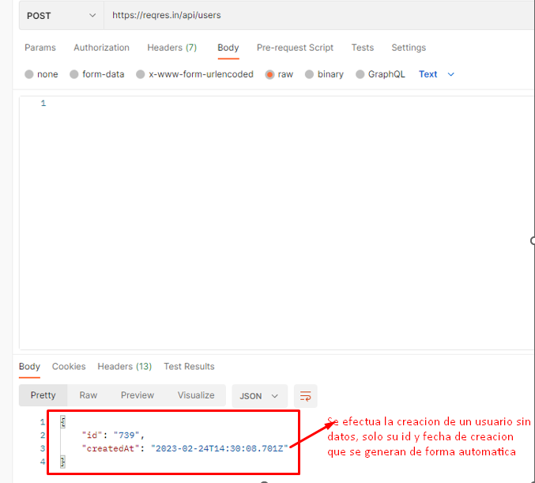
 |  | Evidencia
Id bug | BG001
Titulo | Creación de un usuario con nombre y trabajo vacios
Descripción | Se envia la informacion del usuario sin haber escrito nada e igual se crea un nuevo usuario
Autor | Estiven Tapasco
Dia del reported | 2023-02-28
Id elemento de prueba | CP_Add01
Sistema | Windows 10 - Postman
Paso a paso | 1- Ingresar a postman y crear un metodo POST. 2- En el metodo creado poner la url: https://regres.in./api/users. 3- Configurar el metodo POST para que envie un JSON. 4- Enviar la información sin haber escrito nada.
Fase | Despliegue
Resultados esperados | Se esperaba una advertencia de que se iba a enviar la informacion de un usuario vacia y que evitara la creacion del usuario.
Resultados reales | Se agrega un nuevo usuario al sistema, con id y fecha que son atributos que se generan automaticamente.
Severidad | Alto
Impacto | 3
Prioridad | Alto

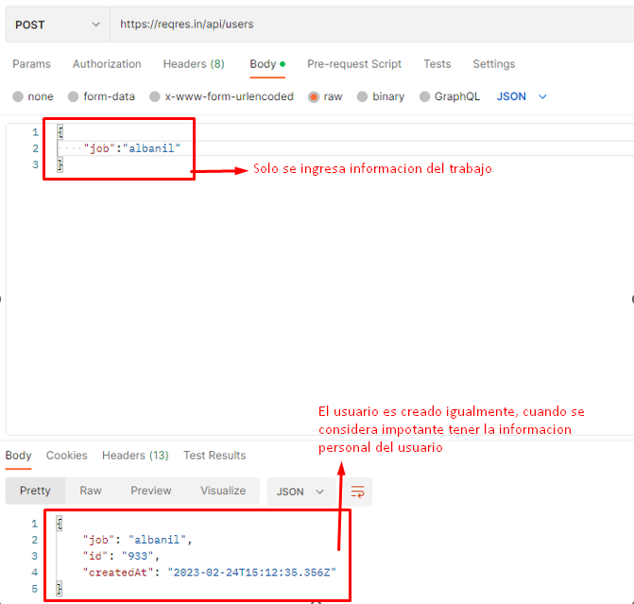
 |  | Evidencia
Id bug | BG002
Titulo | Crear un usuario solo ingresando el trabajo
Descripción | Creación de usuario usando solo un atributo
Autor | Kahterine Bonilla
Dia del reported | 28/02/2023
Id elemento de prueba | C-003
Sistema | Windows 10 - Postman
Paso a paso | 1- Ingresar a postman y crear un metodo POST. 2- En el metodo creado poner la url: https://regres.in./api/users. 3- Configurar el metodo POST para que envie un JSON. 4- Enviar la información solo escribiendo el trabajo en formato JSON.
Fase | Despligue
Resultados esperados | Se espera que el usuario no sea creado sin la información de los campos
Resultados reales | El usuario es creado sin la información completa
Severidad | Alto
Impacto | 3
Prioridad | alta

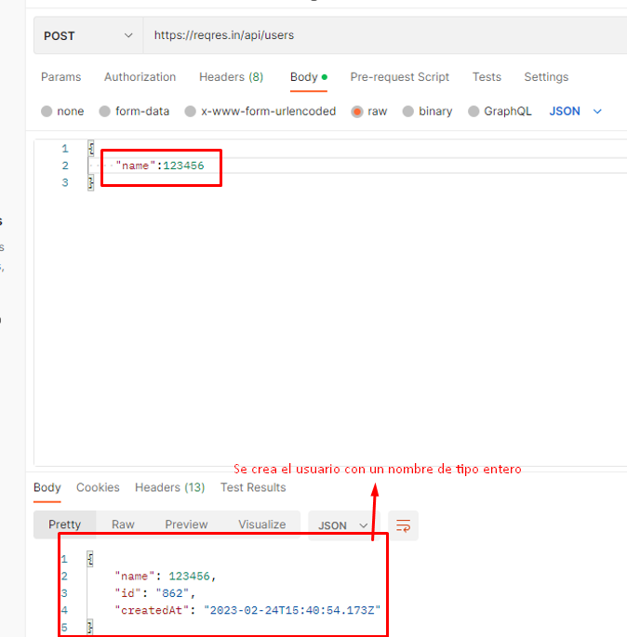
 |  | Evidencia
Id bug | BG003
Titulo | Crear un usuario enviando solo enteros en el nombre
Descripción | Se escriben solo numeros enteros en el nombre del usuario y a la hora de enviar la informacion, el usuario se crea sin problemas
Autor | Estiven Tapasco
Dia del reported | 2023-02-28
Id elemento de prueba | CP_Add06
Sistema | Windows10 - Postman
Paso a paso | 1- Ingresar a postman y crear un metodo POST. 2- En el metodo creado poner la url: https://regres.in./api/users. 3- Configurar el metodo POST para que envie un JSON. 4- Enviar la información solo escribiendo el nombre en formato JSON.
Fase
Resultados esperados | Se esperaba una advertencia que indicara que el nombre del usuario estaba mal y no deberia crearlo.
Resultados reales | Se registra un nuevo usuario con un nombre mal escrito
Severidad | Media
Impacto | 2
Prioridad | Media

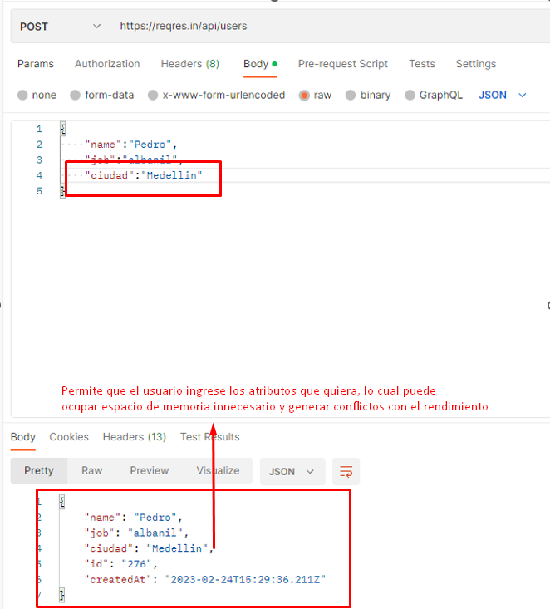
 |  | Evidencia
Id bug | BG004
Titulo | Verificacion de POST con atributos extras aparte de los necesarios.
Descripción | Se intenta crear un usuario con un atributo o campo no previsto
Autor | Kahterine Bonilla
Dia del reported | 28/02/2023
Id elemento de prueba | CP_Add005
Paso a paso | 1- Ingresar a postman y crear un metodo POST. 2- En el metodo creado poner la url: https://regres.in./api/users. 3- Configurar el metodo POST para que envie un JSON. 4- Enviar la información con el nombre, trabajo y el atributo extra en formato JSON.
Fase | Despligue
Resultados esperados | Se espera que no cree el usuario ya que agrega un nuevo atributo
Resultados reales | Se crea un usuario sin razón de llenado de otro atributo que sería un error
Severidad | alto
Impacto | 3
Prioridad | media

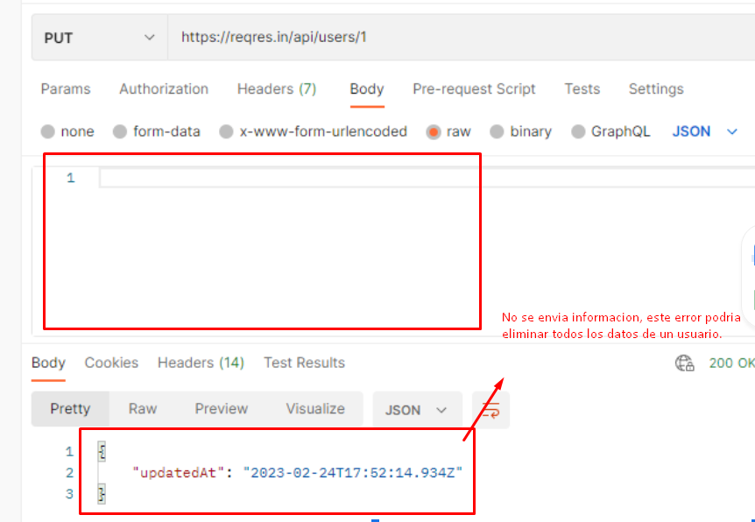
 |  | Evidencia
Id bug | BG005
Titulo | Verificacion de PUT con campos vacios
Descripción | Se envia la informacion vacia de un usuario y se hace la modificacion.
Autor | Estiven Tapasco
Dia del reported | 2023-02-28
Id elemento de prueba | CP_Mod003
Paso a paso | 1- Ingresar a postman y crear un metodo PUT 2- En el metodo creado poner la url: https://regres.in./api/users/ + el id del usuario que se desea modificar 3- Configurar el metodo PUT para que envie un JSON. 4- Enviar la información vacia en formato JSON.
Fase | Despligue
Resultados esperados | Se esperaba una advertecia que indicara que no se puede modificar un usuario sin enviar nueva informacion, y no modificaria el usuario.
Resultados reales | Se modifica el usuario y se elimina la informacion que contenia
Severidad | Alta
Impacto | 4
Prioridad | Alta

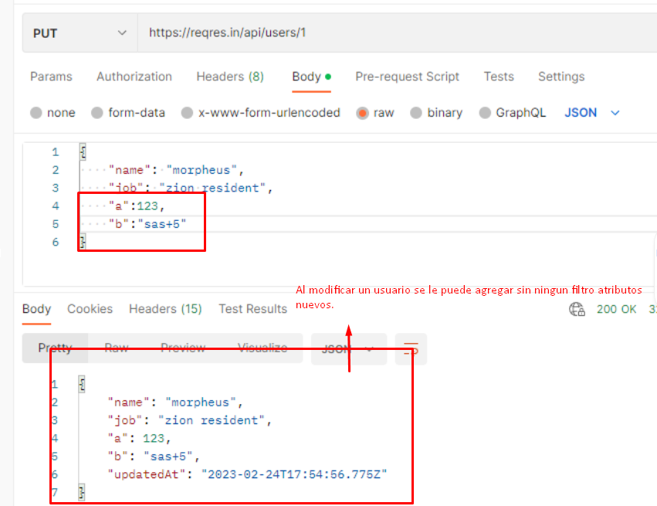
 |  | Evidencia
Id bug | BG006
Titulo | Verificar petición PUT con campos innecesarios
Descripción | Yo como usuario quiero realizar una petición Put, para validar si recibe campos con más atributos
Autor | Kahterine Bonilla
Dia del reported | 28/02/2023
Id elemento de prueba | CP_Mod004
Paso a paso | 1- Ingresar a postman y crear un metodo PUT 2- En el metodo creado poner la url: https://regres.in./api/users/ + el id del usuario que se desea modificar 3- Configurar el metodo PUT para que envie un JSON. 4- Enviar la información necesaria y atributos extras en formato JSON.
Fase | Despligue
Resultados esperados | Que no se cree usuario con atributos que no sean diseñado
Resultados reales | Se crea el usuario, agregando los nuevos atributos
Severidad | alta
Impacto | 4
Prioridad | alta

